关系图
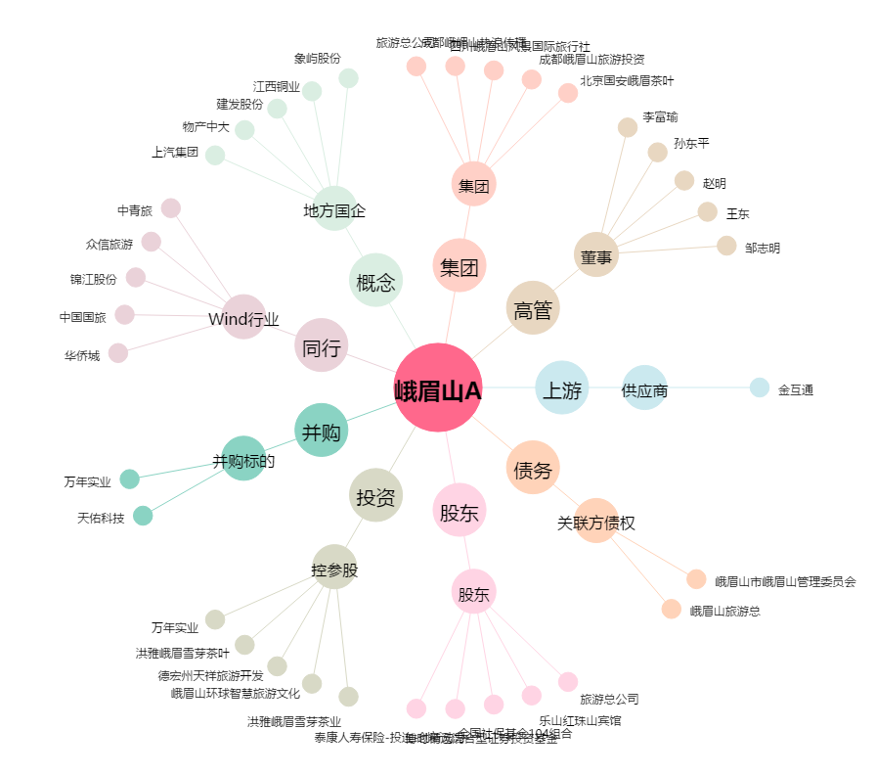
峨眉山A[000888.SZ] - 关系概览图

